Tabelle1
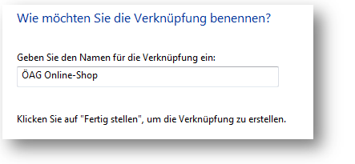
Bitte geben Sie Ihre Benutzerdaten in die gelb markierten Zellen ein:

Benutzername:
Passwort:

Direktlink: | https://shop.oeag-ag.at/fis/fisesales/login_auto.htm?c_user=&c_pwd=&c_site=search

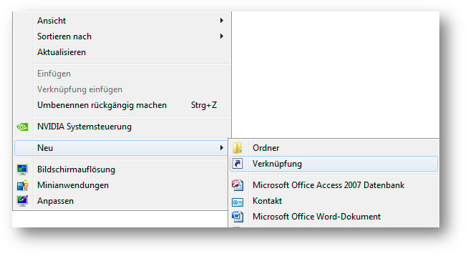
1. Klicken Sie nun mit der rechten Maustaste auf den grün hinterlegten neu generierten Direktlink und anschließend auf "Kopieren"
2. Gehen Sie zum Desktop, klicken Sie auf einem freien Bereich die rechte Maustaste und anschließend auf "Neu-->Verknüpfung":

3. Klicken Sie hier im Eingabefeld die rechte Maustaste und anschließend auf "Einfügen" und "Weiter"
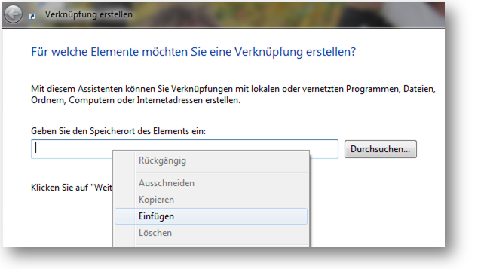

https://shop.oeag-ag.at/fis/fisesales/login_auto.htm?c_user= | &c_pwd=
&c_site=search

4. Vergeben Sie einen neuen Namen für die Verknüpfung. Klicken Sie auf "Fertig stellen"

